Estadísticas
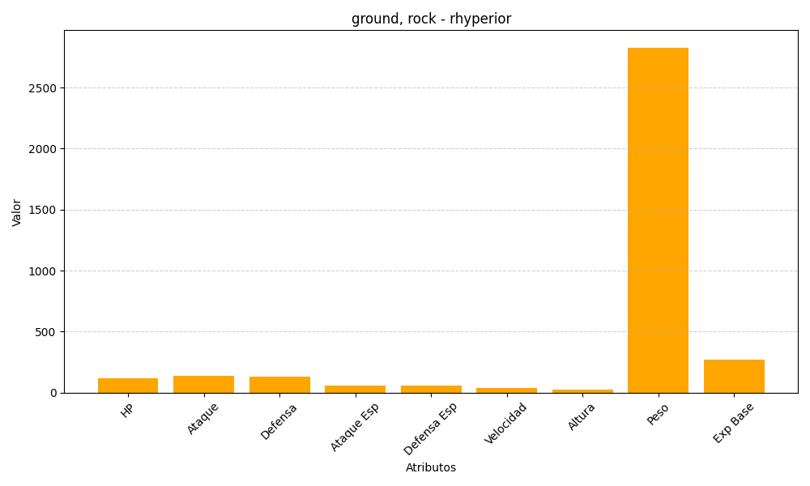
ID | Nombre | Tipo | HP | Ataque | Defensa | Ataque Especial | Defensa Especial | Velocidad | Altura | Peso | Experiencia Base
464 | rhyperior | ground, rock | 115 | 140 | 130 | 55 | 55 | 40 | 24 | 2828 | 268

